Инфографика
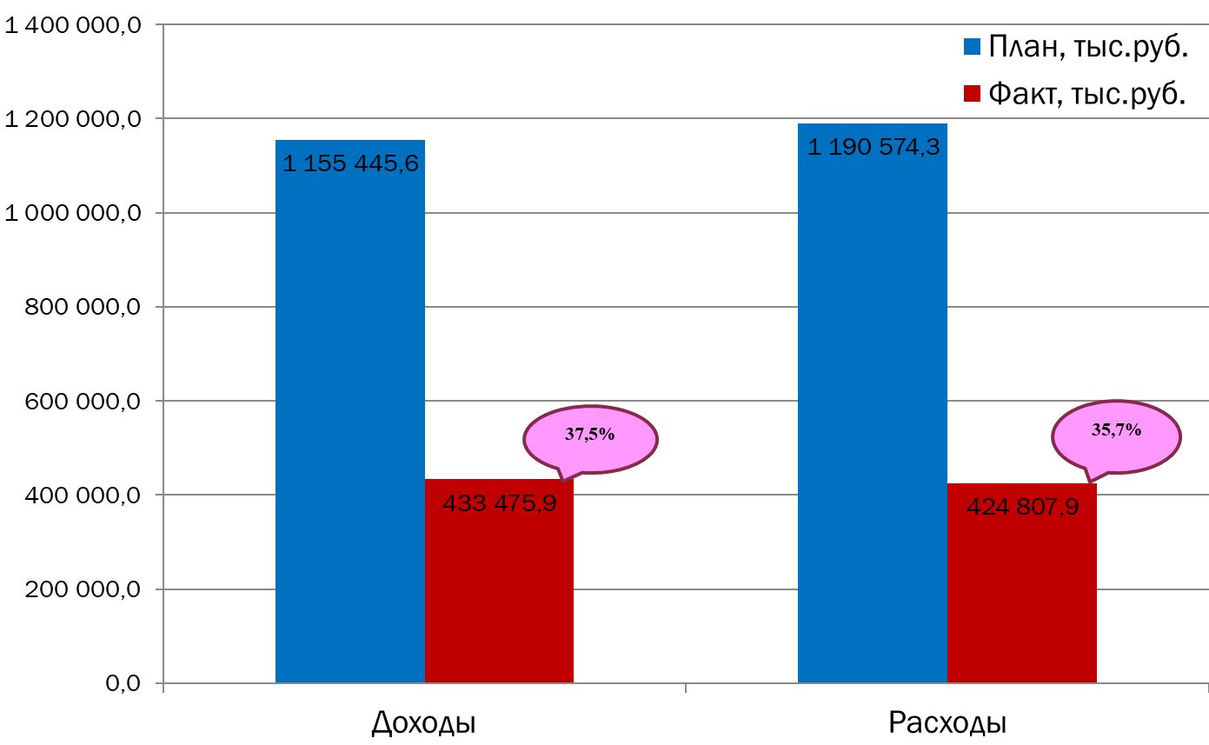
Текущее исполнение городского бюджета на 01.06.2023 г.

